Sheet1
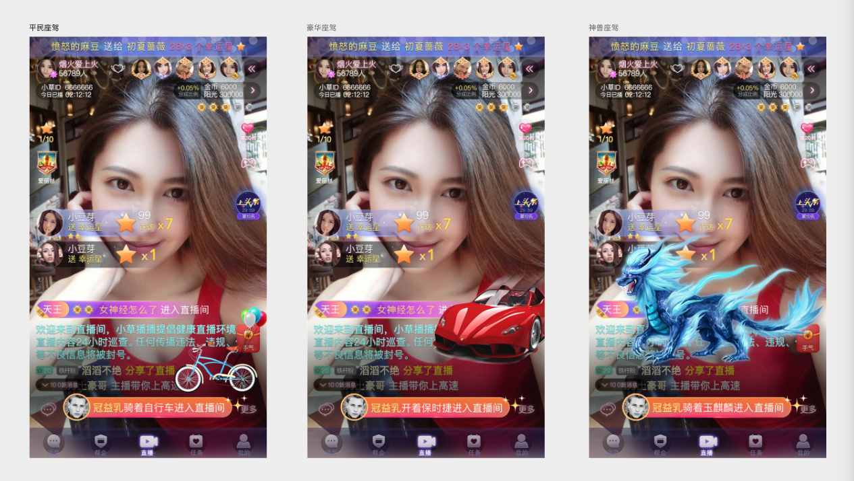
主要是实现客户端按服务器要求播放进场特效：
1.除守护之外新做通用坐骑，需要根据不同坐骑播放不同的进场特效及进场文字。
2.特效和文字在该坐骑的道具里配置，由服务器传给客户端。
3.通用坐骑的进场展示用同一套效果，效果见下面的参考图。
4.特效都为通过的全屏特效，美术做出位置和级别层次即可。
5.进场文字中的用户名为特殊的固定颜色，其它文字为普通固定颜色。整体文字从右向左循环滚动，类似跑马灯。
6.进场条为通用坐骑进场条，一套效果，不做区分。

